Screen Layout
Screen layout

Screen ID | SCR_DS_ALLO_RETR |  | Screen Name | Quản lý cấp phát và thu hồi tài sản

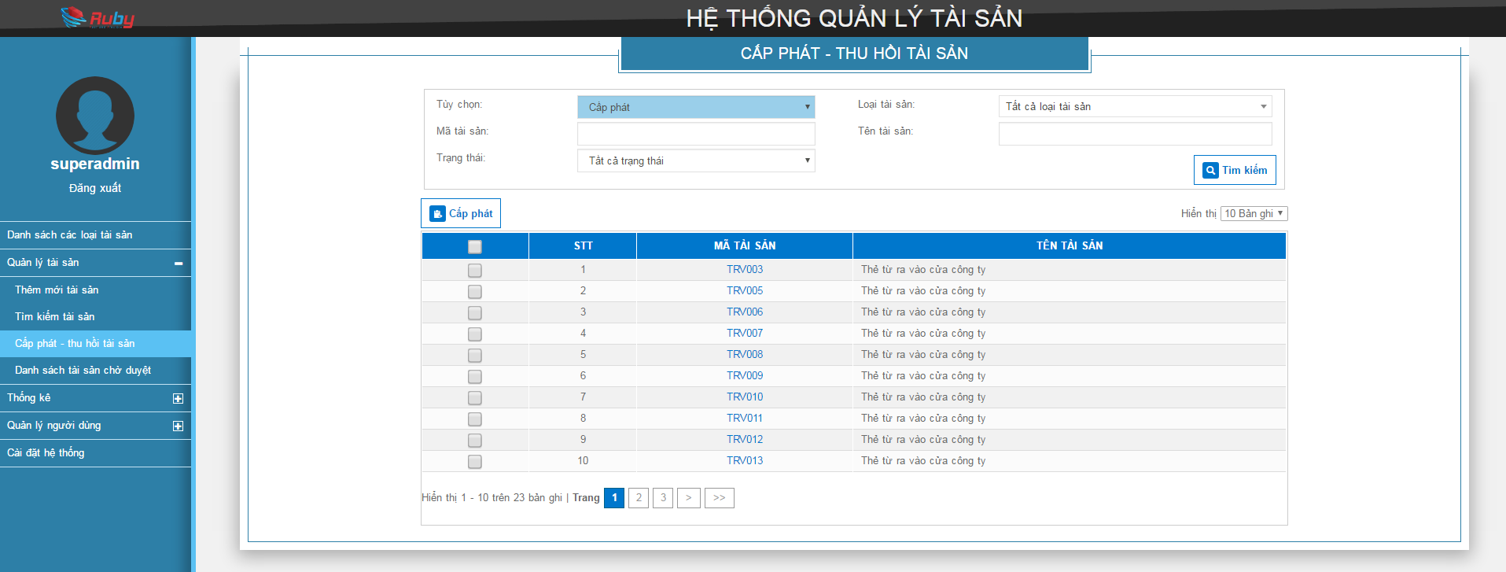
L01

L01
I01
L02
I02
L03
I03
L04
I04
L05
I05
B01
B02

I06
R01
R02
R03
R04

 |  | Pop up cấp phát tài sản
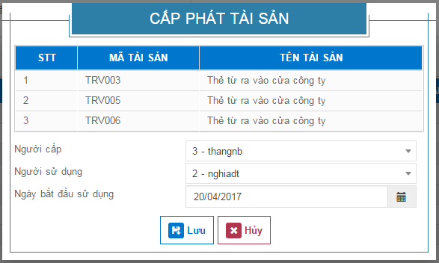
LT02

L06
I07
L07
I08
L08
I09

B03
B04

